2.5 Logistic regression-书例表2.15
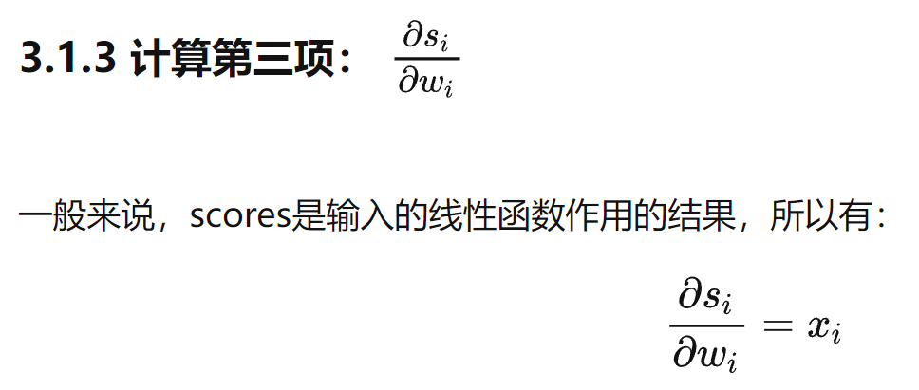
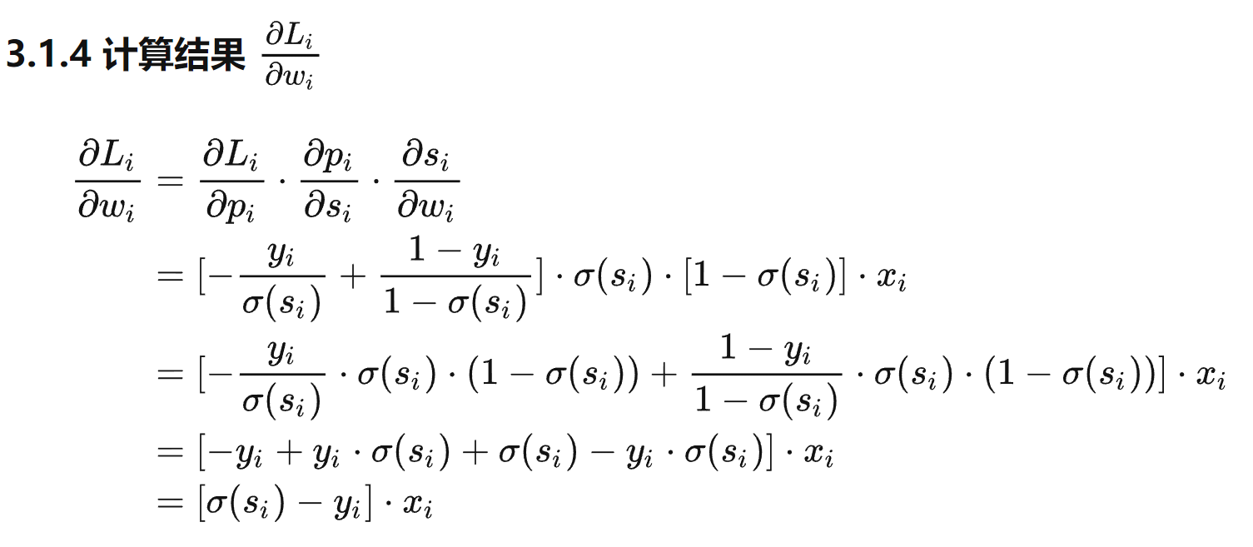
序号 | x0 | 生活能力评分x1 | 患者年龄x2 | 由确诊进入观测研究的时间x3 | 肿瘤类型（0-3分别表示不同的肿瘤类型）x4 | 化疗方法（0：新方法；1：常规方法）x5 | 自观测研究之日起患者的生存时间y | 点积 | y-hat(sigmoid) | loss | y-predict | precision | 损失mean | 学习率 |  | β0 | β1 | β2 | β3 | β4 | β5
1 | 1 | 70 | 64 | 5 | 1 | 1 | 1 | -2.6213275962 | 0.068 | 1.1689089311 | 0 | 1 | 0.22579849617 | 0.0005 | 参数 | -4.2478967268 | 0.16340021348 | -0.045468798784 | -0.15521403372 | -2.8800314147 | -3.2453411077
2 | 1 | 60 | 63 | 9 | 1 | 1 | 0 | -4.8307170671 | 0.008 | 0.0034522582239 | 0 | 0 | 准确率 |  | 梯度 | 3.4518968977E-06 | 1.703379148E-05 | -1.8027887574E-05 | -7.7469069962E-06 | -3.0692240695E-05 | -2.5949016243E-05
3 | 1 | 70 | 65 | 11 | 1 | 1 | 0 | -3.5980805973 | 0.027 | 0.011729508347 | 0 | 0 | 0.85 |  | 更新后参数 | -4.2479001787 | 0.16338317969 | -0.045450770896 | -0.15520628682 | -2.8800007225 | -3.2453151586
4 | 1 | 40 | 69 | 10 | 1 | 1 | 0 | -8.5267481632 | 0.000 | 8.6024394121E-05 | 0 | 0
5 | 1 | 40 | 63 | 58 | 1 | 1 | 0 | -15.704208989 | 0.000 | 6.5695099069E-08 | 0 | 0
6 | 1 | 70 | 48 | 9 | 1 | 1 | 0 | -2.5146829506 | 0.075 | 0.033780917858 | 0 | 0
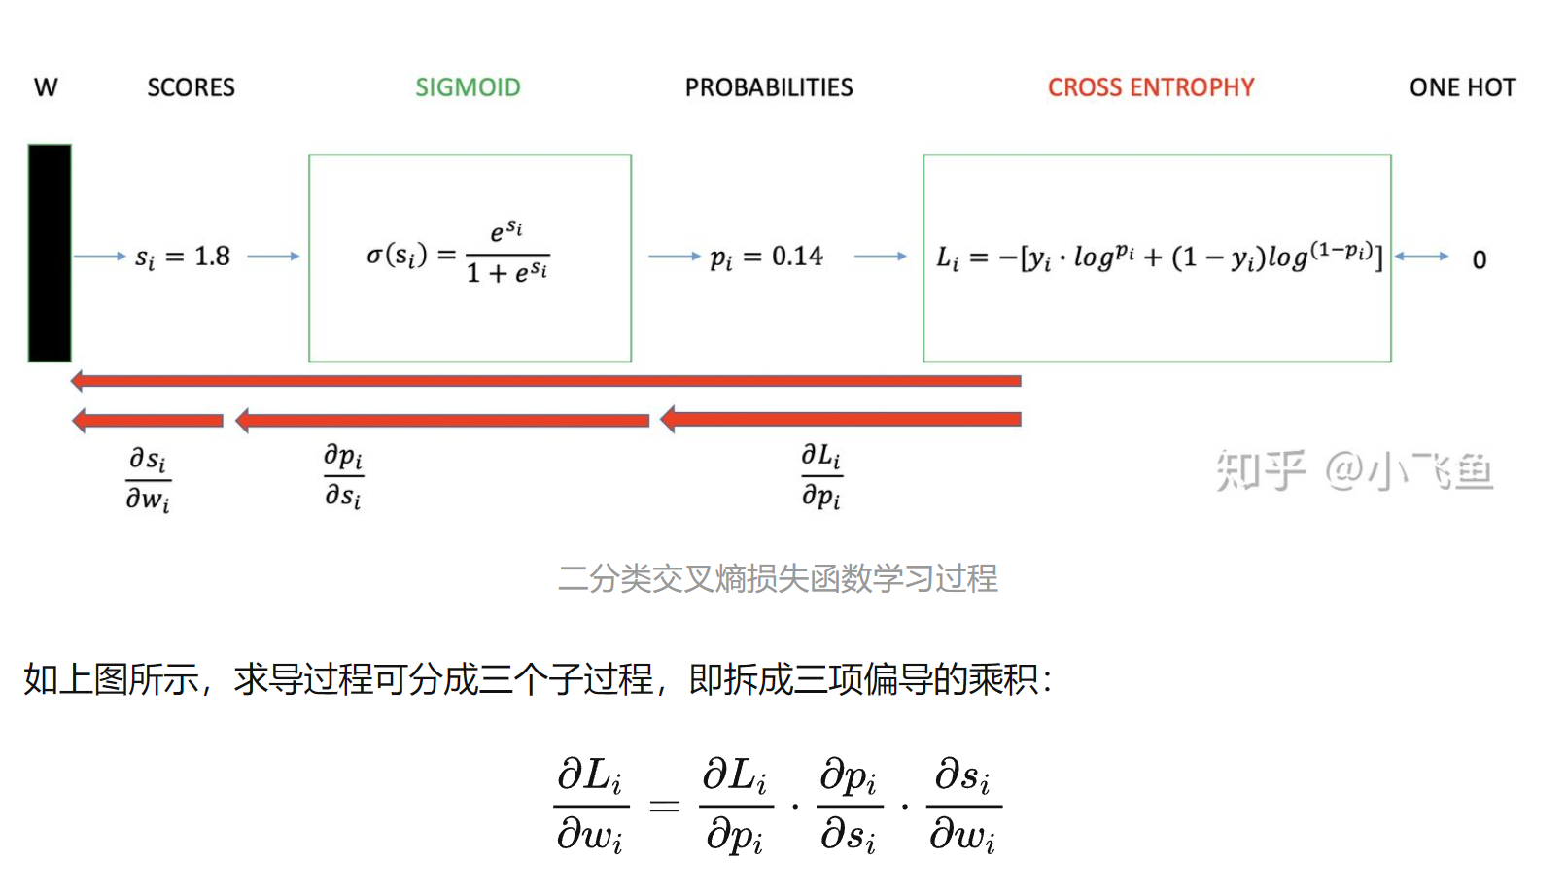
7 | 1 | 70 | 48 | 11 | 1 | 1 | 0 | -2.825111018 | 0.056 | 0.025019822121 | 0 | 0
8 | 1 | 80 | 63 | 4 | 2 | 1 | 0 | -3.6666740436 | 0.025 | 0.010961643098 | 0 | 0
9 | 1 | 60 | 63 | 14 | 2 | 1 | 0 | -8.4868186505 | 0.000 | 8.9528444194E-05 | 0 | 0
10 | 1 | 30 | 53 | 4 | 2 | 1 | 0 | -11.38199673 | 0.000 | 4.950436148E-06 | 0 | 0
11 | 1 | 80 | 43 | 12 | 2 | 1 | 0 | -3.9990103377 | 0.018 | 0.00789014786 | 0 | 0
12 | 1 | 40 | 55 | 2 | 2 | 1 | 0 | -9.5285041252 | 0.000 | 3.1593064367E-05 | 0 | 0
13 | 1 | 60 | 66 | 25 | 2 | 1 | 1 | -10.330579418 | 0.000 | 4.4865278026 | 0 | 1
14 | 1 | 40 | 67 | 23 | 2 | 1 | 0 | -13.333624419 | 0.000 | 7.0317666608E-07 | 0 | 0
15 | 1 | 20 | 61 | 19 | 3 | 1 | 0 | -18.587991176 | 0.000 | 3.6738575264E-09 | 0 | 0
16 | 1 | 50 | 63 | 4 | 3 | 1 | 0 | -11.448711863 | 0.000 | 4.630944849E-06 | 0 | 0
17 | 1 | 50 | 66 | 16 | 0 | 1 | 0 | -4.8075924197 | 0.008 | 0.0035326930857 | 0 | 0
18 | 1 | 40 | 68 | 12 | 0 | 1 | 0 | -5.9116760172 | 0.003 | 0.0011743261796 | 0 | 0
19 | 1 | 80 | 41 | 12 | 0 | 1 | 1 | 1.8519900893 | 0.864 | 0.063305041228 | 1 | 0
20 | 1 | 70 | 53 | 8 | 0 | 1 | 1 | 0.29321850397 | 0.573 | 0.2420092033 | 1 | 0
21 | 1 | 60 | 37 | 13 | 0 | 1 | 0 | -1.3893530189 | 0.200 | 0.096644666206 | 0 | 0
22 | 1 | 90 | 54 | 12 | 0 | 0 | 1 | 6.1402389476 | 0.998 | 0.00093464140013 | 1 | 0
23 | 1 | 50 | 52 | 8 | 0 | 0 | 1 | 0.31602414075 | 0.578 | 0.23780550522 | 1 | 0
24 | 1 | 70 | 50 | 7 | 0 | 0 | 1 | 3.8301800417 | 0.979 | 0.0093258193982 | 1 | 0
25 | 1 | 50 | 65 | 21 | 0 | 0 | 0 | -2.2928526819 | 0.092 | 0.041778637929 | 0 | 0
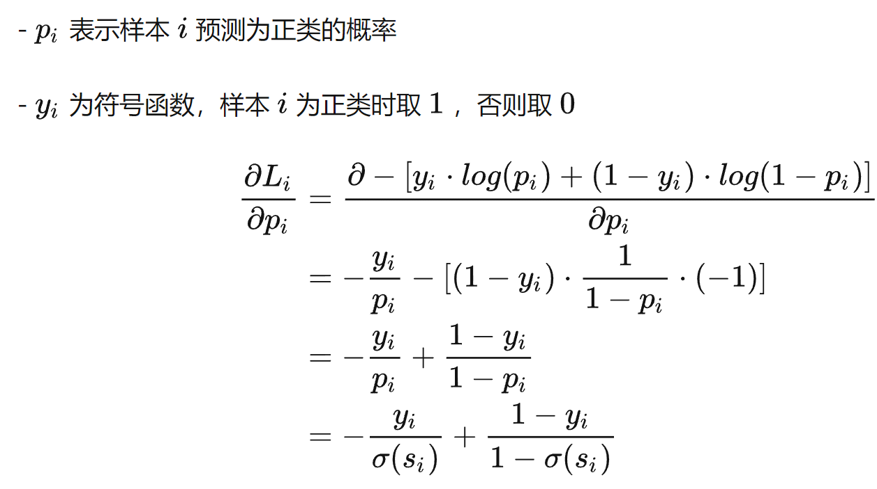
26 | 1 | 80 | 52 | 28 | 0 | 0 | 1 | 2.1137498707 | 0.892 | 0.049521996489 | 1 | 0
27 | 1 | 60 | 70 | 13 | 0 | 0 | 0 | 0.35551772885 | 0.588 | 0.38505532114 | 1 | 1
28 | 1 | 50 | 40 | 13 | 0 | 0 | 0 | 0.085579557533 | 0.521 | 0.32001082823 | 1 | 1
29 | 1 | 70 | 36 | 22 | 2 | 0 | 0 | -3.6215301106 | 0.026 | 0.011461212357 | 0 | 0
30 | 1 | 40 | 44 | 36 | 2 | 0 | 0 | -11.060283378 | 0.000 | 6.8290588862E-06 | 0 | 0
31 | 1 | 30 | 54 | 9 | 2 | 0 | 0 | -8.9581945897 | 0.000 | 5.5880707051E-05 | 0 | 0
32 | 1 | 30 | 59 | 87 | 2 | 0 | 0 | -21.292233214 | 0.000 | 2.458583253E-10 | 0 | 0
33 | 1 | 40 | 69 | 5 | 3 | 0 | 0 | -10.265399716 | 0.000 | 1.5120644386E-05 | 0 | 0
34 | 1 | 60 | 50 | 22 | 3 | 0 | 0 | -8.7721268432 | 0.000 | 6.730764175E-05 | 0 | 0
35 | 1 | 80 | 52 | 4 | 3 | 0 | 0 | -2.801207564 | 0.057 | 0.025607584814 | 0 | 0
36 | 1 | 70 | 68 | 15 | 0 | 0 | 0 | 1.7700293938 | 0.854 | 0.83702158753 | 1 | 1
37 | 1 | 30 | 39 | 4 | 0 | 0 | 0 | -1.7400296098 | 0.149 | 0.07022825046 | 0 | 0
38 | 1 | 60 | 49 | 11 | 0 | 0 | 0 | 1.6207905708 | 0.835 | 0.78226379166 | 1 | 1
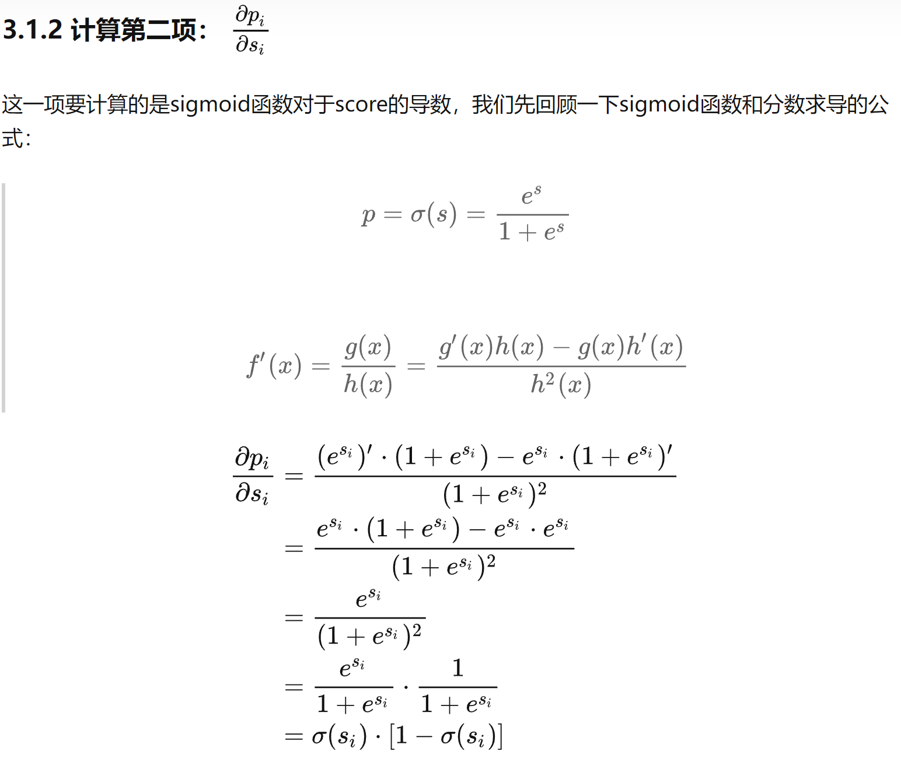
39 | 1 | 80 | 64 | 10 | 0 | 0 | 1 | 4.3619768924 | 0.987 | 0.0055036031324 | 1 | 0
40 | 1 | 70 | 67 | 18 | 0 | 0 | 1 | 1.3498560914 | 0.794 | 0.10012146794 | 1 | 0
 |  |  |  |  |  |  |  |  |  | 0.22579849617 |  | 0.15

可视化例子
序号 | x0 | x1 | x2 | y | 点积 | y-hat(sigmoid) | loss | y-predict | precision | 均损失 | 学习率 |  | β0 | β1 | β2
1 | 1 | -0.017612 | 14.053064 | 0 | -4.5884077114 | 0.010 | 0.004394052916 | 0 | 0 | 0.10209992117 | 0.001 | 更新后参数 | 4.1979294426 | 0.45330090399 | -0.62465762758 | 15.512969654 | 0.84808227165 | -1.8847728764
2 | 1 | -1.395634 | 4.662541 | 1 | 0.65279548918 | 0.658 | 0.18201168491 | 1 | 0 | 准确率 |  | 梯度 | -3.2888670415E-05 | -7.2892839794E-06 | 4.7531487877E-06
3 | 1 | -0.752157 | 6.53862 | 0 | -0.2274228623 | 0.443 | 0.25444749518 | 0 | 0 | 0.96 |  | 更新后参数 | 4.1979623312 | 0.45330819328 | -0.62466238072
4 | 1 | -1.322371 | 7.152853 | 0 | -0.86958671253 | 0.295 | 0.15202056899 | 0 | 0
5 | 1 | 0.423363 | 11.054677 | 0 | -2.5155480353 | 0.075 | 0.033752813393 | 0 | 0
6 | 1 | 0.406704 | 7.067335 | 1 | -0.032375980967 | 0.492 | 0.30811725178 | 0 | 1
7 | 1 | 0.667394 | 12.741452 | 0 | -3.4585854321 | 0.031 | 0.013458391868 | 0 | 0
8 | 1 | -2.46015 | 6.866805 | 1 | -1.2066608967 | 0.230 | 0.63772039421 | 0 | 1
9 | 1 | 0.569411 | 9.548755 | 0 | -1.508658681 | 0.181 | 0.086789102773 | 0 | 0 |  |  |  | LR 可视化 - GeoGebra
10 | 1 | -0.026632 | 10.427743 | 0 | -2.3279120705 | 0.089 | 0.040404175139 | 0 | 0 |  |  |  | 4.1588+0.442*x-0.595*y=z
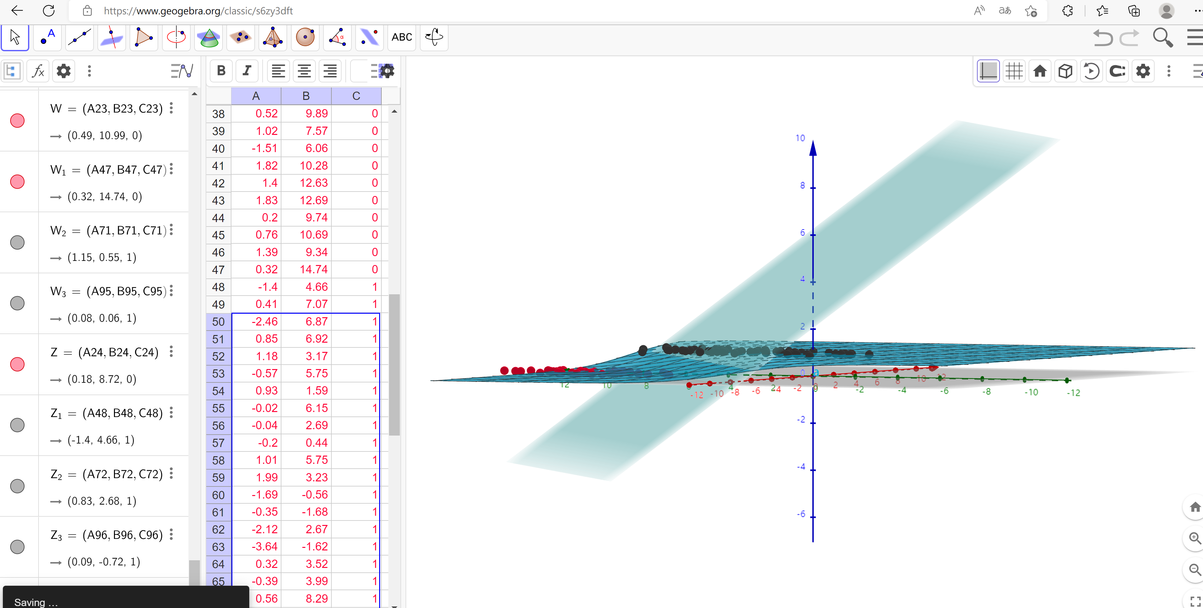
11 | 1 | 0.850433 | 6.920334 | 1 | 0.26059207177 | 0.565 | 0.24811928328 | 1 | 0
12 | 1 | 1.347183 | 13.1755 | 0 | -3.4215678578 | 0.032 | 0.013957854053 | 0 | 0
13 | 1 | 1.176813 | 3.16702 | 1 | 2.7530766396 | 0.940 | 0.026832012105 | 1 | 0
14 | 1 | -1.781871 | 9.097953 | 0 | -2.2929000293 | 0.092 | 0.041776752024 | 0 | 0
15 | 1 | -0.566606 | 5.749003 | 1 | 0.34992785565 | 0.587 | 0.23165787917 | 1 | 0
16 | 1 | 0.931635 | 1.589505 | 1 | 3.6273440079 | 0.974 | 0.011395635463 | 1 | 0
17 | 1 | -0.024205 | 6.151823 | 1 | 0.34417413373 | 0.585 | 0.23269263073 | 1 | 0
18 | 1 | -0.036453 | 2.690988 | 1 | 2.5004590848 | 0.924 | 0.034246255038 | 1 | 0
19 | 1 | -0.196949 | 0.444165 | 1 | 3.8312012277 | 0.979 | 0.0093164022316 | 1 | 0
20 | 1 | 1.014459 | 5.754399 | 1 | 1.0632553969 | 0.743 | 0.12882875996 | 1 | 0
21 | 1 | 1.985298 | 3.230619 | 1 | 3.0798360205 | 0.956 | 0.019517897183 | 1 | 0
22 | 1 | -1.693453 | -0.55754 | 1 | 3.7785572805 | 0.978 | 0.0098143450156 | 1 | 0
23 | 1 | -0.576525 | 11.778922 | 0 | -3.421203333 | 0.032 | 0.013962862028 | 0 | 0
24 | 1 | -0.346811 | -1.67873 | 1 | 5.0893512019 | 0.994 | 0.0026679182989 | 1 | 0
25 | 1 | -2.124484 | 2.672471 | 1 | 1.5655195302 | 0.827 | 0.082418905882 | 1 | 0
26 | 1 | 1.217916 | 9.597015 | 0 | -1.2448367554 | 0.224 | 0.10991178872 | 0 | 0
27 | 1 | -0.733928 | 9.098687 | 0 | -1.8183250188 | 0.140 | 0.065317254517 | 0 | 0
28 | 1 | -3.642001 | -1.618087 | 1 | 3.5577574836 | 0.972 | 0.012205423805 | 1 | 0
29 | 1 | 0.315985 | 3.523953 | 1 | 2.139901608 | 0.895 | 0.048312202815 | 1 | 0
30 | 1 | 1.416614 | 9.619232 | 0 | -1.1686447909 | 0.237 | 0.11753240335 | 0 | 0
31 | 1 | -0.386323 | 3.989286 | 1 | 1.5308709489 | 0.822 | 0.085057544712 | 1 | 0
32 | 1 | 0.556921 | 8.294984 | 1 | -0.73114279091 | 0.325 | 0.48819147784 | 0 | 1
33 | 1 | 1.224863 | 11.58736 | 0 | -2.4849718597 | 0.077 | 0.034759927838 | 0 | 0
34 | 1 | -1.347803 | -2.406051 | 1 | 5.0899272337 | 0.994 | 0.0026663866422 | 1 | 0
35 | 1 | 1.196604 | 4.951851 | 1 | 1.6471396197 | 0.839 | 0.076494816225 | 1 | 0
36 | 1 | 0.275221 | 9.543647 | 0 | -1.6388245228 | 0.163 | 0.077080047284 | 0 | 0
37 | 1 | 0.470575 | 9.332488 | 0 | -1.418368298 | 0.195 | 0.094159619103 | 0 | 0
38 | 1 | -1.889567 | 9.542662 | 0 | -2.6195095924 | 0.068 | 0.030534380487 | 0 | 0
39 | 1 | -1.527893 | 12.150579 | 0 | -4.0846176874 | 0.017 | 0.0072481682263 | 0 | 0
40 | 1 | -1.185247 | 11.309318 | 0 | -3.4037958454 | 0.032 | 0.014204081672 | 0 | 0
41 | 1 | -0.445678 | 3.297303 | 1 | 1.9362177329 | 0.874 | 0.10209992117 | 1 | 0
42 | 1 | 1.042222 | 6.105155 | 1 | 0.85673797904 | 0.702 | 0.10454256788 | 1 | 0
43 | 1 | -0.618787 | 10.320986 | 0 | -2.5296498929 | 0.074 | 0.10260583995 | 0 | 0
44 | 1 | 1.152083 | 0.548467 | 1 | 4.3775656129 | 0.988 | 0.098809798571 | 1 | 0
45 | 1 | 0.828534 | 2.676045 | 1 | 2.9018927328 | 0.948 | 0.097479529311 | 1 | 0
46 | 1 | -1.237728 | 10.549033 | 0 | -2.9526677057 | 0.050 | 0.099072697209 | 0 | 0
47 | 1 | -0.683565 | -2.166125 | 1 | 5.2411553137 | 0.995 | 0.093846583345 | 1 | 0
48 | 1 | 0.229456 | 5.921938 | 1 | 0.60275831305 | 0.646 | 0.095856288132 | 1 | 0
49 | 1 | -0.959885 | 11.555336 | 0 | -3.4553160673 | 0.031 | 0.08230968548 | 0 | 0
50 | 1 | 0.492911 | 10.993324 | 0 | -2.4456972446 | 0.080 | 0.082197700047 | 0 | 0
51 | 1 | 0.184992 | 8.721488 | 0 | -1.1661575196 | 0.238 | 0.08324253817 | 0 | 0
52 | 1 | -0.355715 | 10.325976 | 0 | -2.4135161591 | 0.082 | 0.079120619542 | 0 | 0
53 | 1 | -0.397822 | 8.058397 | 0 | -1.0161427818 | 0.266 | 0.080749688679 | 0 | 0
54 | 1 | 0.824839 | 13.730343 | 0 | -4.0049337773 | 0.018 | 0.082097630594 | 0 | 0
55 | 1 | 1.507278 | 5.027866 | 1 | 1.7404850752 | 0.851 | 0.083105652558 | 1 | 0
56 | 1 | 0.099671 | 6.835839 | 1 | -0.026948575269 | 0.493 | 0.079391846893 | 0 | 1
57 | 1 | -0.344008 | 10.717485 | 0 | -2.6527684485 | 0.066 | 0.081091752178 | 0 | 0
58 | 1 | 1.785928 | 7.718645 | 1 | 0.18598174562 | 0.546 | 0.077301730215 | 1 | 0
59 | 1 | -0.918801 | 11.560217 | 0 | -3.4397416068 | 0.031 | 0.078378117094 | 0 | 0
60 | 1 | -0.364009 | 4.7473 | 1 | 1.0674866784 | 0.744 | 0.080104659966 | 1 | 0
61 | 1 | -0.841722 | 4.119083 | 1 | 1.2433594845 | 0.776 | 0.078886557466 | 1 | 0
62 | 1 | 0.490426 | 1.960539 | 1 | 3.1955743512 | 0.961 | 0.080370773973 | 1 | 0
63 | 1 | -0.007194 | 9.075792 | 0 | -1.4745943032 | 0.186 | 0.082134684697 | 0 | 0
64 | 1 | 0.356107 | 12.447863 | 0 | -3.4162995024 | 0.032 | 0.083838980263 | 0 | 0
65 | 1 | 0.342578 | 12.281162 | 0 | -3.3183011591 | 0.035 | 0.085868256812 | 0 | 0
66 | 1 | -0.810823 | -1.466018 | 1 | 4.7461419695 | 0.991 | 0.085954490586 | 1 | 0
67 | 1 | 2.530777 | 6.476801 | 1 | 1.2993497975 | 0.786 | 0.085355558132 | 1 | 0
68 | 1 | 1.296683 | 11.607559 | 0 | -2.4650332482 | 0.078 | 0.085856515723 | 0 | 0
69 | 1 | 0.475487 | 12.040035 | 0 | -3.1074315695 | 0.043 | 0.087697793021 | 0 | 0
70 | 1 | -0.783277 | 11.009725 | 0 | -3.0344394284 | 0.046 | 0.088682432776 | 0 | 0
71 | 1 | 0.074798 | 11.02365 | 0 | -2.6541716127 | 0.066 | 0.087961183511 | 0 | 0
72 | 1 | -1.337472 | 0.468339 | 1 | 3.2991006473 | 0.964 | 0.088033774481 | 1 | 0
73 | 1 | -0.102781 | 13.763651 | 0 | -4.4462308581 | 0.012 | 0.078029831898 | 0 | 0
74 | 1 | -0.147324 | 2.874846 | 1 | 2.3353528582 | 0.912 | 0.079111579499 | 1 | 0
75 | 1 | 0.518389 | 9.887035 | 0 | -1.743096182 | 0.149 | 0.08102270932 | 0 | 0
76 | 1 | 1.015399 | 7.571882 | 0 | -0.071623119233 | 0.482 | 0.081135906648 | 0 | 0
77 | 1 | -1.658086 | -0.027255 | 1 | 3.4633426035 | 0.970 | 0.081237303132 | 1 | 0
78 | 1 | 1.319944 | 2.171228 | 1 | 3.4399871196 | 0.969 | 0.080914245233 | 1 | 0
79 | 1 | 2.056216 | 5.019981 | 1 | 1.9942445922 | 0.880 | 0.082173741851 | 1 | 0
80 | 1 | -0.851633 | 4.375691 | 1 | 1.0785746747 | 0.746 | 0.084046881192 | 1 | 0
81 | 1 | -1.510047 | 6.061992 | 0 | -0.27324576871 | 0.432 | 0.08579295118 | 0 | 0
82 | 1 | -1.076637 | -3.181888 | 1 | 5.6974795265 | 0.997 | 0.08538527693 | 1 | 0
83 | 1 | 1.821096 | 10.28399 | 0 | -1.4005388898 | 0.198 | 0.084906344656 | 0 | 0
84 | 1 | 3.01015 | 8.401766 | 1 | 0.3142059417 | 0.578 | 0.084463857274 | 1 | 0
85 | 1 | -1.099458 | 1.688274 | 1 | 2.6449509057 | 0.934 | 0.084105208742 | 1 | 0
86 | 1 | -0.834872 | -1.733869 | 1 | 4.9025557063 | 0.993 | 0.083770850727 | 1 | 0
87 | 1 | -0.846637 | 3.849075 | 1 | 1.4097940672 | 0.804 | 0.083388304565 | 1 | 0
88 | 1 | 1.400102 | 12.628781 | 0 | -3.0560674338 | 0.045 | 0.083126847596 | 0 | 0
89 | 1 | 1.752842 | 5.468166 | 1 | 1.576762705 | 0.829 | 0.082808611583 | 1 | 0
90 | 1 | 0.078557 | 0.059736 | 1 | 4.1962248536 | 0.985 | 0.082821084735 | 1 | 0
91 | 1 | 0.089392 | -0.7153 | 1 | 4.685268518 | 0.991 | 0.082836669352 | 1 | 0
92 | 1 | 1.825662 | 12.693808 | 0 | -2.9037803126 | 0.052 | 0.082826522632 | 0 | 0
93 | 1 | 0.197445 | 9.744638 | 0 | -1.7996310151 | 0.142 | 0.082919170209 | 0 | 0
94 | 1 | 0.126117 | 0.922311 | 1 | 3.6789697915 | 0.975 | 0.082973407247 | 1 | 0
95 | 1 | -0.679797 | 1.22053 | 1 | 3.1273634737 | 0.958 | 0.082995301664 | 1 | 0
96 | 1 | 0.677983 | 2.556666 | 1 | 2.9082188313 | 0.948 | 0.082992542891 | 1 | 0
97 | 1 | 0.761349 | 10.693862 | 0 | -2.136952834 | 0.106 | 0.083082560291 | 0 | 0
98 | 1 | -2.168791 | 0.143632 | 1 | 3.1250936973 | 0.958 | 0.083132330494 | 1 | 0
99 | 1 | 1.38861 | 9.341997 | 0 | -1.008162072 | 0.267 | 0.083278095501 | 0 | 0
100 | 1 | 0.317029 | 14.739025 | 0 | -4.8652054144 | 0.008 | 0.083400594961 | 0 | 0

